Sheet1
Phân loại lỗi | Mô tả lỗi | Hình ảnh | 2016-07-18
Login FB | Khi login FB bằng tài khoản A, sau đó sign out và đăng nhập FB bằng tài khoản B thì khi vào App vẫn đăng nhập ở TK A |  | Done
Phần cá nhân | _ Lịch sử cài đặt ko hiển thị mặc dù đã cài game _ Phần nhiệm vụ hàng ngày bị sai, thay vì mời bạn bè thì lại là Share _ Phần cấp độ bọ lỗi "title_exp" _ Chưa thay Avartar được _ Phần Cài đặt bổ sung thêm "Cập nhật thông tin cá nhân" |  | _ Chưa hoàn thiện _ Đã trao đổi với Việt nhưng chưa sửa _ Chưa sửa _ Chưa sửa _ Chưa sửa
Trang chủ | _ Tăng độ sáng thanh tìm kiếm lên, hiện tại quá chìm khó nhận biết |  | _ Đã trao đổi nhưng chưa sửa
Phần tin tức | Bỏ thanh công cụ Back, refresh ở phía dưới bản tin | 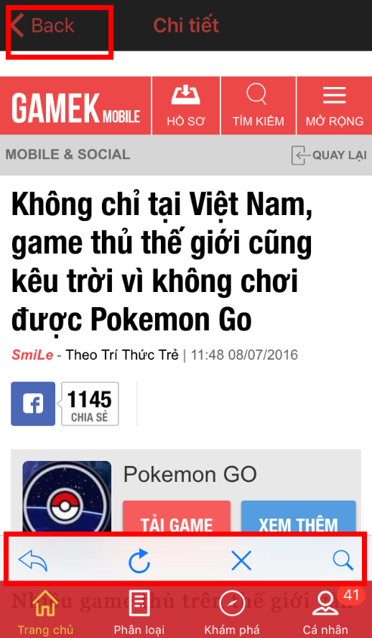 | _ Chưa sửa
 | Đổi màu nút Back cho sáng hơn để dễ nhìn |  | _ Chưa sửa
 | Chưa có phần xem thêm để xem các tin cũ hơn, yêu cầu thêm phần này vào phía dưới mục tin tức |  | _ Phần này nếu ko làm được thì có thể làm 1 Tab tin cũ cạnh bên được không?
 | Phần Banner nên tách ra khỏi phần game nổi bật, trong backend nên có 1 tab banner riêng vì ngoài việc đặt banner cho các game nổi bật thì còn đặt banner cho các event, giftcode đặc biệt tách biệt khỏi game nổi bật |  | _ Yêu cầu có phản hồi về phần banner này vì nó liên quan đến các game sau này mình hợp tác
Upgame | Cung cấp tool up srouce game trực tiếp từ máy (không thông qua Appstore và CHPlay) |  | _ Chưa có
Nội dung game | _ Khi xem ảnh màn hình trò chơi, vuốt liên tục sẽ bị Crash _ Tab "Hướng dẫn Game" bị mất chữ | 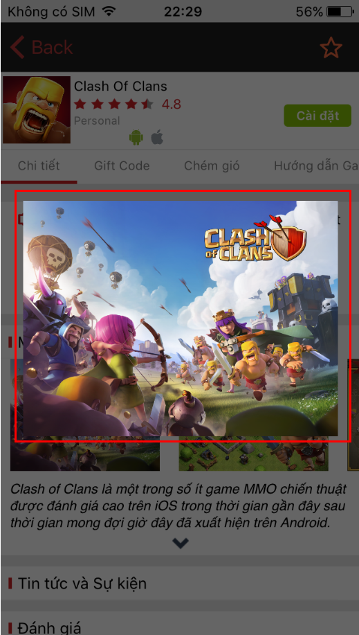 | _ Đã fix lỗi crash ảnh _ Tab "Hướng dẫn Game" vẫn bị mất chữ

